Apresentação
 GDB LEÇA
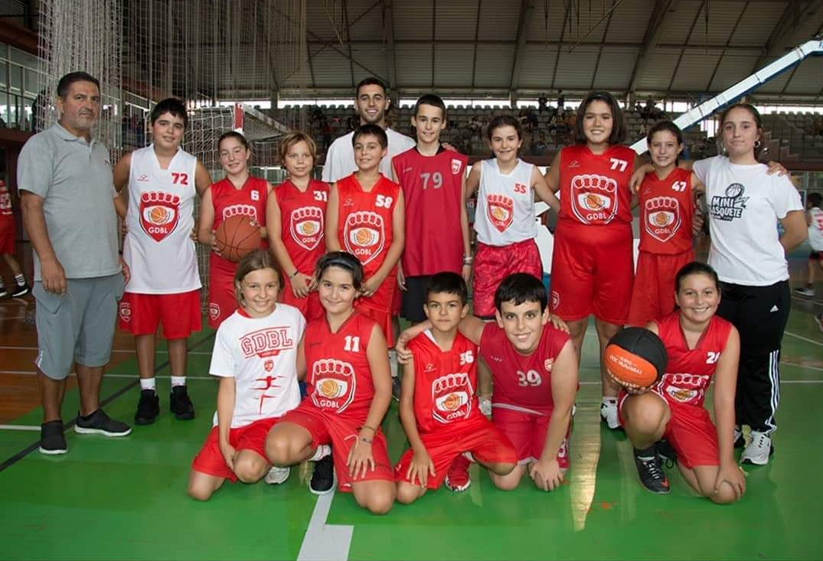

 |  | PORTFOLIO

AVALIAÇÃO TECNICA/TÁCTICA
AVALIAÇÃO FÍSICA/CORPORAL
FICHA DE ATLETA

NOME | Gabriela Carvalho
DADOS ESTATÍSTICOS
RELATÓRIO

DATA DE NASCIMENTO | 2009-07-14

TREINADOR

ATecnica
 | GDB LEÇA

AVALIAÇÃO TECNICA/TÁCTICA
AVALIAÇÃO FÍSICA/CORPORAL
DADOS ESTATÍSTICOS
RELATÓRIO

 |  | CONTEÚDOS |  |  |  | 1 | 2 | 3 | 4 | 5

 |  | ATAQUE | Técnica Individual s/ Bola | Corrida
 |  |  |  | Mud. Direcção
 |  |  |  | Mud Velocidade
NOME | Gabriela Carvalho |  | Técnica Individual c/ Bola | Manejo
 |  |  |  | Arranques | Directo
D. NASCIMENTO | 2009-07-14 |  |  |  | Cruzado
 |  |  |  | Drible | mão direita
D. AVALIAÇÃO | 2021-02-01 |  |  |  | mão esquerda
 |  |  |  |  | frente
NR. OBSERVAÇÃO | 1 |  |  |  | costas
 |  |  |  |  | entre pernas
OBSERVADOR | Tó Querido |  |  |  | finta de corpo
,
 |  |  |  | Lançamento | Tripla Ameaça
 |  |  |  |  | Técnica
 |  |  |  |  | Passada
 |  |  |  |  | lado contrário
 |  |  |  |  | suspensão
 |  |  |  | passe | peito
 |  |  |  |  | ombro
 |  |  |  |  | picado
 |  |  |  |  | cima da cabeça
 |  |  |  | recepção | 1 tempo
 |  |  |  |  | 2 tempos
 |  |  | Táctica | 1x1 | Parado
 |  |  |  |  | Em drible
 |  |  |  | 2x2 | Passe e corte
 |  |  |  |  | Corte à Sobremarcação
 |  |  |  | 3x3 | Bloqueio Indirecto
 |  |  |  | Organização | Espaço
 |  |  |  |  | Ver cortes
 |  |  |  |  | Quando executar

 |  | DEFESA | Técnica Individual | Jogador c/ Bola | P.B.D.
 |  |  |  |  | Deslizamento
 |  |  |  |  | Bloqueio
 |  |  |  | Jogador s/ Bola | Sobremarcação
 |  |  |  |  | Ajuda
 |  |  |  |  | Defesa de Cortes
 |  |  | Táctica | Enquadramento
 |  |  |  | Desviar e colocar mãos
 |  |  |  | Como sobremarcar
 |  |  |  | Quando ajudar

 |  | CAPACIDADES PSICOLÓGICAS |  | Empenho
 |  |  |  | Agressividade
 |  |  |  | Companheirismo
 |  |  |  | Concentracção
 |  |  |  | Confiança

 |  | PONTUAÇÃO : 1-Mau; 2-Insuficiente; 3-Suficiente; 4-Bom; 5-Muito Bom

AFisica
 | GDB LEÇA
AVALIAÇÃO TECNICA/TÁCTICA
AVALIAÇÃO TECNICA/TÁCTICA
AVALIAÇÃO FÍSICA/CORPORAL
AVALIAÇÃO FÍSICA/CORPORAL
DADOS ESTATÍSTICOS
DADOS ESTATÍSTICOS
RELATÓRIO
RELATÓRIO

 |  | DADOS ANTROPOMÉTRICOS

 |  | ALTURA | 176 cm | PÉ | 28 cm

 |  | PESO | 69 kg | MÃO | 20 cm
NOME | Gabriela Carvalho
 |  | ENVERGADURA | 181 | ABDOMINAL | 60 cm
D. NASCIMENTO | 2009-07-14
 |  | COXA | 5% | BRAÇO | 60%
D. AVALIAÇÃO | 2021-02-01
 |  | MASSA GORDA | 5% | MASSA MAGRA | 60%
NR. OBSERVAÇÃO | 1

OBSERVADOR | Tó Querido | DADOS FÍSICOS

 |  | RESISTÊNCIA | 176 cm | BICEPEDES | 28 cm

 |  | VELOCIDADE | 69 kg | ABDOMINAL | 20 cm

 |  | FLEXIBILIDADE | 181 | FORÇA EXPLOSIVA | 60 cm

 |  | SALTO VERTICAL | 181 | SALTO PROFUNDO | 60 cm

Estatistica
 | GDB LEÇA
AVALIAÇÃO TECNICA/TÁCTICA
AVALIAÇÃO TECNICA/TÁCTICA
AVALIAÇÃO FÍSICA/CORPORAL
DADOS ESTATÍSTICOS
RELATÓRIO

 |  | PRESENÇAS/TREINOS |  |  |  |  |  | PRESENÇAS/JOGOS

 |  | SETEMBRO | 15 | 15 | 100% |  |  | SETEMBRO |  | 1 | 4 | 5
 |  | OUTUBRO | 10 | 20 | 50% |  |  | OUTUBRO
 |  | NOVEMBRO |  |  |  |  |  | NOVEMBRO
NOME | Gabriela Carvalho | DEZEMBRO |  |  |  |  |  | DEZEMBRO
 |  | JANEIRO |  |  |  |  |  | JANEIRO
D. NASCIMENTO | 2009-07-14 | FEVEREIRO |  |  |  |  |  | FEVEREIRO
 |  | MARÇO |  |  |  |  |  | MARÇO
D. AVALIAÇÃO | 2021-02-01 | ABRIL |  |  |  |  |  | ABRIL
 |  | MAIO |  |  |  |  |  | MAIO
NR. OBSERVAÇÃO | 1 | JUNHO |  |  |  |  |  | JUNHO
 |  | JULHO |  |  |  |  |  | JULHO
OBSERVADOR | Tó Querido | AGOSTO |  |  |  |  |  | AGOSTO

 |  |  | 25 | 35 |  |  |  |  |  | 1 | 4

 |  | ESTATISTICA/JOGO

 |  |  | MINS | PTS | FG |  | FG% | 2P |  | 2P% | 3P |  | 3P% | FT |  | FT% | OFF | DEF | REB | AST | TO | STL | BLK | BLKR | PF | FLS ON | .+/-
 |  | JOGO1
 |  | JOGO2
 |  | JOGO3
 |  | JOGO4
 |  | JOGO5
 |  | JOGO6
 |  | JOGO7
 |  | JOGO8
 |  | JOGO9
 |  | JOGO10
 |  | JOGO11
 |  | JOGO12
 |  | JOGO13
 |  | JOGO14
 |  | JOGO15
 |  | JOGO16
 |  | JOGO17
 |  | JOGO18
 |  | JOGO19
 |  | JOGO20
 |  | JOGO21
 |  | JOGO22
 |  | JOGO23
 |  | JOGO24
 |  | JOGO25
 |  | JOGO26
 |  | JOGO27
 |  | JOGO28
 |  | JOGO29
 |  | JOGO30

 |  |  | 0 | 0 | 0 | 0 | 0 | 0 | 0 |  | 0 | 0 |  | 0 | 0 |  | 0 | 0 | 0 | 0 | 0 | 0 | 0 | 0 | 0 |  | 0

Relatorio
 | GDB LEÇA
AVALIAÇÃO TECNICA/TÁCTICA
AVALIAÇÃO TECNICA/TÁCTICA
AVALIAÇÃO TECNICA/TÁCTICA
AVALIAÇÃO FÍSICA/CORPORAL
AVALIAÇÃO FÍSICA/CORPORAL
AVALIAÇÃO FÍSICA/CORPORAL
DADOS ESTATÍSTICOS
DADOS ESTATÍSTICOS
DADOS ESTATÍSTICOS
RELATÓRIO
RELATÓRIO
RELATÓRIO

 |  | RELATÓRIO

 |  |  | O ANTONIO É UM ATLETA QUE REALIZOU TODOS OS TREINOS, NO ENTANTO PRECISA ESTAR MAIS FOCADO NA REALIZAÇÃO DAS TAREFAS, PODENDO ASSIM MELHORAR AS SUAS CAPACIDADES.

NOME | Gabriela Carvalho

D. NASCIMENTO | 2009-07-14

D. AVALIAÇÃO | 2021-02-01

NR. RELATÓRIO | 1

OBSERVADOR | Tó Querido

Exercicios
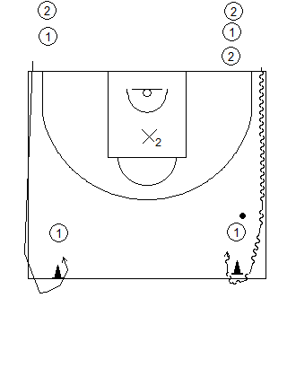
Exercício | Estrutura e Objectivos | Exercício | Estrutura e Objectivos | Exercício | Estrutura e Objectivos | Exercício | Estrutura e Objectivos
1X1 em Vel. Após Passe |  | 1X1 em Vel. Em Passe (1/2C) |  | 1X1 Sem Cesto |  | 2X2 após Ajuda Def. |  | Aquecimento de Jogo
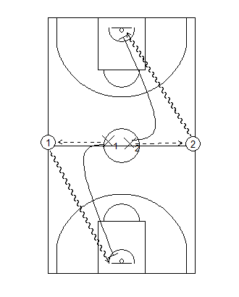 | Grupos de 2 jogadores com 1 bola. Podem ou não alternar os pares (se quisermos que haja missmatch). Decidir rapidamente o lado de ataque e ganhar vantagem 1X0, adequar a finalização à posição do defesa. | 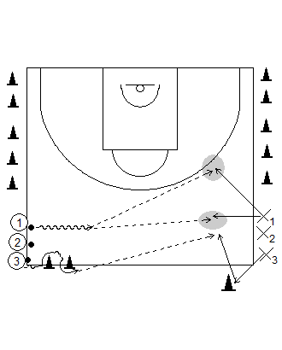 | Este exercício pode ser realizado em meio-campo, quando estamos com muitos atletas. O jogador com bola dribla e o jogador sem bola começa a cortar (o corte é feito de determinada maneira, mediante o que quisermos trabalhar) | 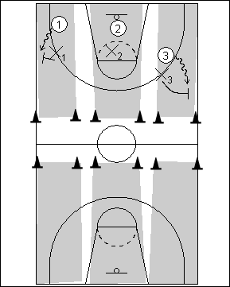 | Situações defensivas. Possíveis regras: 1X1 Puro, 1X1 zig-zag, 1X1 em 5''. Objectivos: 1) Roubar X bolas, 2) competição 1X1, 3) Pontos para defesa, 4) Contar o nº de repetições. Podemos fazer o mesmo exercício mas com 1X1 com cesto no centro | 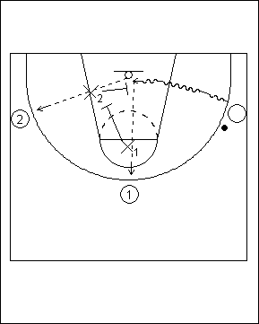 | Driblar até à área restritiva e obriga o defensor a ajudar. Mediante o passe, os defensores reagem ao passe (rotação defensiva). Objectivos: 1) Contar o nº de paragens, 2) Ressaltos Ofensivos mais um ponto ao ataque, 3) Impede cesto, continua! | 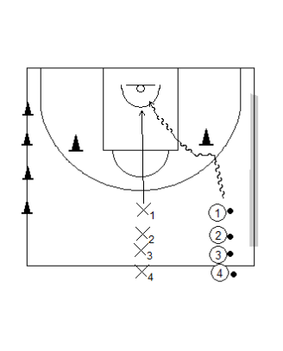

Aberturas Frontais | Formas de Competir: Dividir a equipa em 2 grupos, todos contra todos ou cooperação de equipa. Podemos adicionar exercícios de agilidade e coordenação no momento da recuperação. | Aberturas c/ 2 Bolas e 1X1 | Grupos de 2 com 1 bola. O objectivo é trabalhar a téc. individual, contudo podemos obrigá-los a contar os pontos e fazer: competição entre os 2, cooperação ou ultrapassar uma meta (individual o colectiva). No 1X1 sem cesto, o defensor tem uma bola na mão! | Aberturas Frontais | Exercício ideal para trabalho de cortes e finalizações. Podemos adicionar vários tipos de dribles. Objectivos: 1) nº de repetições em X minutos, 2) correlação entre os cesto marcados e tentados, 3) Um grupo contra outro ou 4) cooperação | Caçadinhas com Bola | Utilizar para o trabalho de drible. Várias formas: Caçadinhas puras, "cola e descola", 30'' para apanhar todos, quem foge tem 2 bolas.
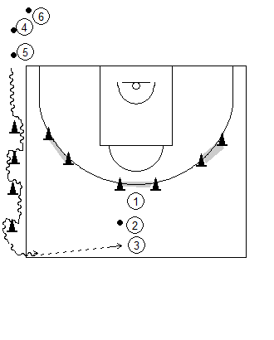 |  | 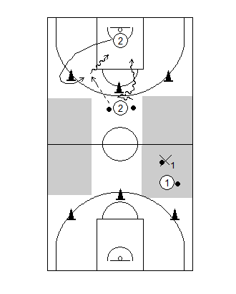 |  | 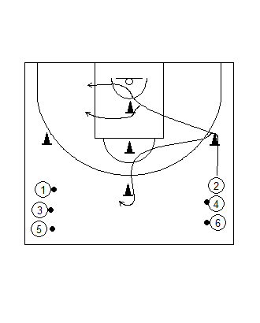 |  | 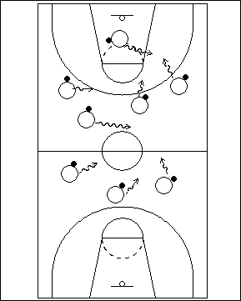

1X1 em Vel. Com Passador | Grupos de 2 jogadores com 1 bola. Podem ou não alternar os pares (se quisermos que haja missmatch). Decidir rapidamente o lado de ataque e passar a bola. A partir desse momento, o defensor tem 5 segundos para impedir a recepção do ataque. | 1X1 em Vel. Em Drible | Grupos de 2 jogadores com 1 bola. Podem ou não alternar os pares (se quisermos que haja missmatch). Decidir rapidamente o lado de ataque e ganhar vantagem 1X0, adequar a finalização à posição do defesa. | Perseguição (1X0+1) | Exercício ideal para trabalhar a velocidade e o drible em velocidade. Podemos usar a variante "Perseguição após passe" em que o grupo que está atrás passa a atacante que está á sua frente. Após o cesto, os jogadores trocam de funções. | 2X0 "Táctica" em Transição | Trabalho táctico variado: Bloqueios Directos - Reacção ao Drible - Bola á mão - Aclaramentos. Os exercícios podem ser feitos com: Jogadores Exteriores (Saímos após passe) ou com 1 jogador interior (Implica ressalto ou reposição da bola - Fazer o Trailler)
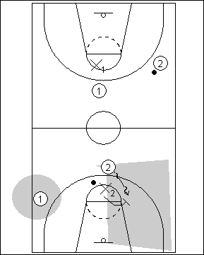 |  | 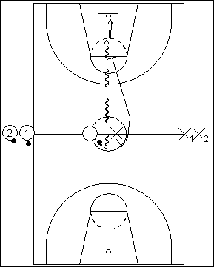 |  | 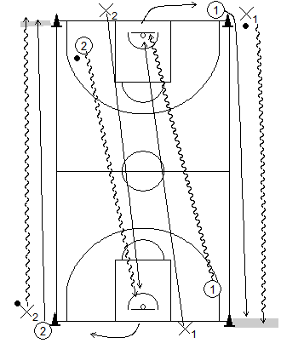 |  | 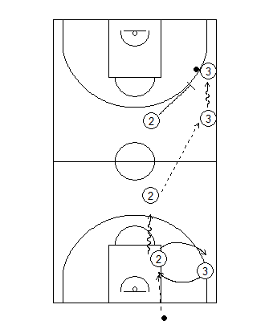

C. Ataque com 5/6 Bolas | Os grupo têm que sair em CA e marcar um cesto em transição. Os outros 2 jogadores, recebem a bola dos elementos do outro grupo. Podemos fazer este exercícios com 1 ou 2 grupos em transição. O Objectivo é sempre atingido em grupo (grupos de 3). | Ida e Volta (c/ ou s/ oposição) | Exercício ideal para grupos com muitos atletas. Exercício para início de treino, onde podemos colocar vários objectivos: 1) nº de repetições em X minutos, 2) correlação entre os cesto marcados e tentados, 3) Um grupo contra outro ou 4) cooperação | 3X0 "Táctica" em Transição | Trabalho táctico variado: Bloqueios Directos e Indirectos - Reacção ao Drible - Bola á mão - Aclaramentos. Respeitamos as regras do exercício 2X0 em Transição. | 2X0 "Táctica" 1/2 Campo | Trabalho de táctica individual em 1/2C: Aberturas - Reacções ao Drible - Passe e Corte - Jogo Interior - Inside/outside Game - Bloqueios Directos - Aclaramentos - Bola á Mão (...) Ideal para Lançamentos Atenção: Quem lança ressalta - Quem passa faz recuperação!
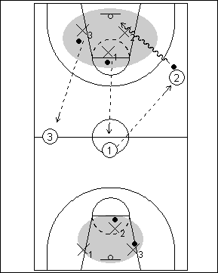 |  | 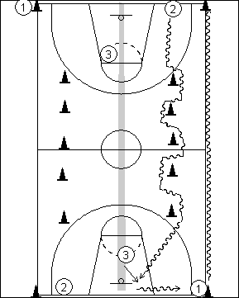 |  | 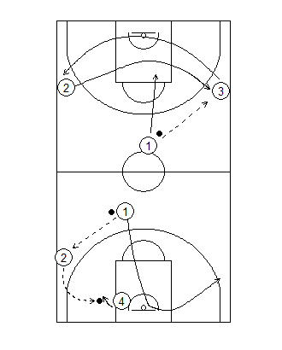 |  | 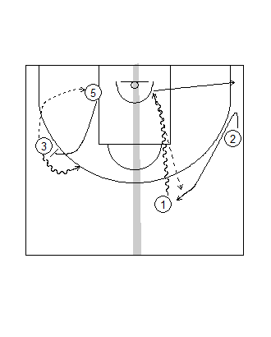 |  | 

2X0 em Transição (CA) | O jog. com bola faz 2 mudanças de direcção (curtas ou longas), ele dá o sinal para o jog. Sem bola começar. Em grupos grandes, 2 jogadores fazem oposição passiva a 1 e 2. Objectivos: 1) nº de repetições em X minutos, 2) 1 atleta contra outro, 3) Grupo contra os restantes. | Volta ao Mundo (aberturas) | Exercício de lançamento dinâmico. Quem lança vai ao ressalto, quem ressalta corre ao meio-campo e volta à fila de lançamento. Objectivos: 1) contar nº de vezes que lança e marca (individual), 2) Competição entre grupos, 3) Marcar o maior nº de cestos seguidos | 3X0 "Táctica" 1/2 Campo | Trabalho de táctica individual em 1/2C: Aberturas - Reacções ao Drible - Passe e Corte - Jogo Interior - Inside/outside Game - Bloqueios Directos - Aclaramentos - Bola á Mão (...) Ideal para Lançamentos Atenção: Quem lança ressalta - Quem passa faz recuperação! | Reacção ao Drible c/ 1 Def. | Grupos de 3 com 1 bola. Ideal para trabalhar habilidades tácticas: cortes - entradas - reacção ao drible. Exercícios Excepcional para obrigar os jogadores a toma decisões. Ideal para abordar a defesa após ajuda
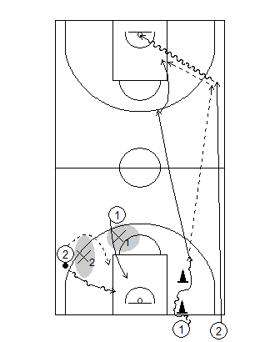 |  | 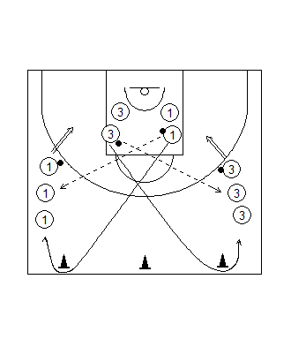 |  | 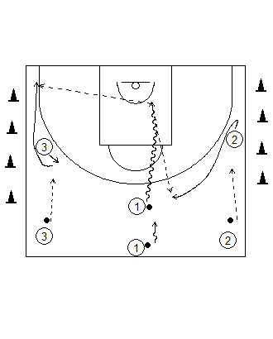 |  | 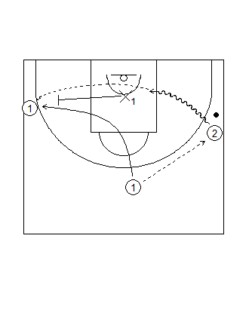

Exercício | Estrutura e Objectivos | Exercício | Estrutura e Objectivos | Exercício | Estrutura e Objectivos | Exercício | Estrutura e Objectivos | Exercício | Estrutura e Objectivos
Relâmpago 3X1 (+2) |  | Relâmpago 3X2(+1) |  |  |  |  |  | Shell Drill Defensivo 5X4
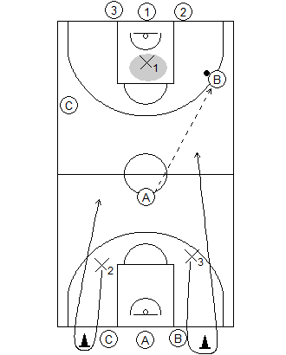 | Este exercício serve para trabalhar o contra-ataque e a transição defensiva. Objectivos: Máximo de Transições (Ataques) - + pts ao CA 1X0 - Ataques em 8'' - Pts para o roubo de bola (...) | 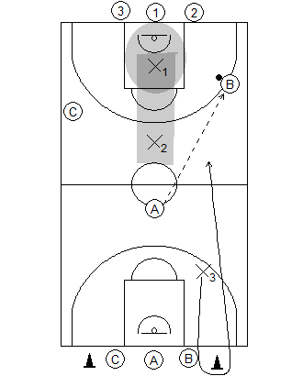 | Este exercício serve para trabalhar o contra-ataque, a transição defensiva e o posicionamento dos defensores em inferioridade. Objectivos: Máximo de Transições (Ataques) - + pts ao CA 1X0 - Ataques em 8'' - Pts para o roubo de bola (...) |  |  |  |  | 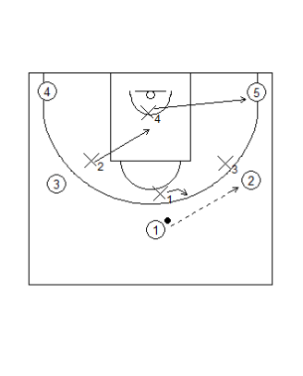 | Os defensores colocam-se mediante a posição da bola. O defensor mais próximo da bola defende a linha de passe. Os defensores a 1 linha de passe sobremarcam e os jogadores a 2 linhas de passe, ajudam.

Relâmpago 3X3 | Este exercício serve para trabalhar o contra-ataque e a transição defensiva, sem vantagem para qualquer lado. Objectivos iguais aos 2 ex. anteriores. Aqui podemos trabalhar situações tácticas específicas: 3 exteriores - 2 exteriores e 1 interior - Bloqueios (...) | Relâmpago 2X3 Sup. Def. | Neste "relâmpago" o objectivo principal é trabalhar a saída de pressão e a Pressão campo todo (HXH - Zona press - 2X1). Objectivos: Contar o número de Roubos de Bola - Pontos em Superioridade (1pt) e em Inferioridade (2pts) - 8'' passagem do 1/2 Campo
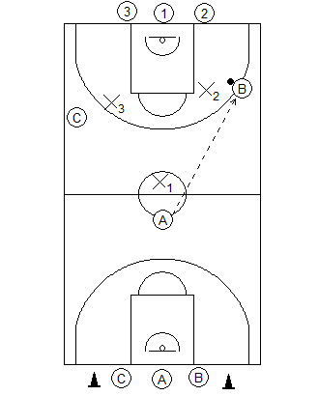 |  | 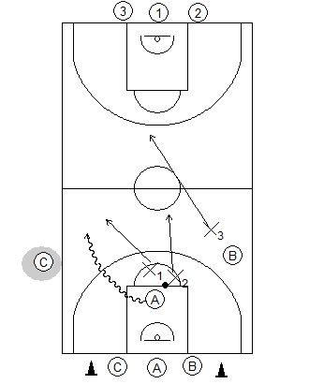

Relâmpago 3X4 Sup. Def. | Neste "relâmpago" o objectivo principal é trabalhar a saída de pressão e a Pressão campo todo (HXH - Zona press - 2X1). Objectivos: Contar o número de Roubos de Bola - Pontos em Superioridade (1pt) e em Inferioridade (2pts) - 8'' passagem do 1/2 Campo | 4X4X4 Marca continua | Estrutura ideal para trabalhar as saídas de pressão e leituras ofensivas várias. Se o ataque marcar mais que 3 vezes seguidas, os restantes colegas pagam.
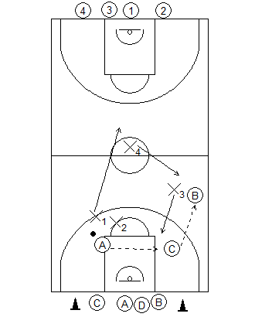 |  | 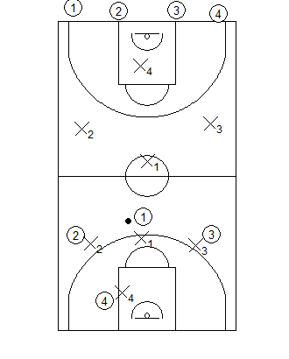

Influência 2X2/3X3 | Neste exercício são os treinadores que colocam o "cenário" | Influência 2X2/3X3
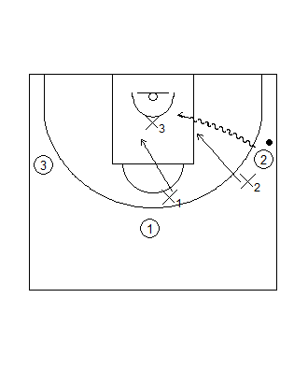

2X1 em 1/2 Campo

Jogos Ludicos
DIAGRAMA | DESCRIÇÃO DO EXERCÍCIO | O QUE TRABALHA? | PONTOS-CHAVE | DIAGRAMA | DESCRIÇÃO DO EXERCÍCIO | O QUE TRABALHA? | PONTOS-CHAVE
 | CAÇADINHAS - Os atletas estão dispostos pelo campo, sendo que um (ou mais) deles está incumbido da tarefa de apanhar os colegas. Sempre que um atleta for caço troca a função com o colega. Variações: - Número de jogadores a apanhar; - Dimensões do campo; - Número de bolas usadas por cada jogador; - Fazer deste jogo um exercício de 1X1. | Drible, mudanças de direcção, mudanças de direcção e velocidade (com e sem bola) | 1) Não estar parado
 |  |  | 2) Drible forte
 |  |  | 3) Drible à altura da cintura
 |  |  | 4) Proteger a bola
 |  |  | 5) levantar a cabeça

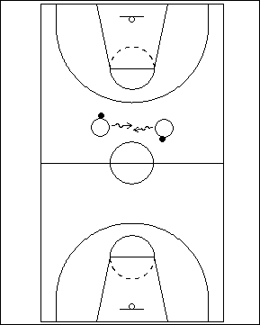
DIAGRAMA | DESCRIÇÃO DO EXERCÍCIO | O QUE TRABALHA? | PONTOS-CHAVE | DIAGRAMA | DESCRIÇÃO DO EXERCÍCIO | O QUE TRABALHA? | PONTOS-CHAVE
 | JOGO DO DESARME - Podemos usar a configuração do exercício 1, ou então a configuração de grupos de 2 (como vemos na figura). Neste exercício o objectivo é “roubar” a bola ao colega, enquanto driblamos a nossa bola. - Competição entre os colegas, o que “roubar” mais bolas ganha. | Drible de protecção, mudanças de direcção, coordenação óculo-manual | 1) Não estar parado
 |  |  | 2) Drible forte
 |  |  | 3) Drible à altura da cintura
 |  |  | 4) Proteger a bola
 |  |  | 5) levantar a cabeça
 |  |  | 6) Drible meio dos apoios

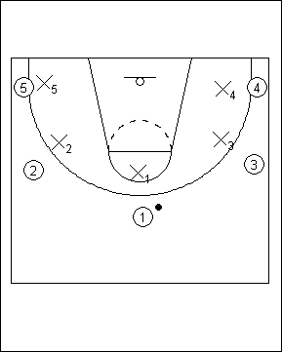
DIAGRAMA | DESCRIÇÃO DO EXERCÍCIO | O QUE TRABALHA? | PONTOS-CHAVE | DIAGRAMA | DESCRIÇÃO DO EXERCÍCIO | O QUE TRABALHA? | PONTOS-CHAVE
 | JOGO DOS 10 PASSES

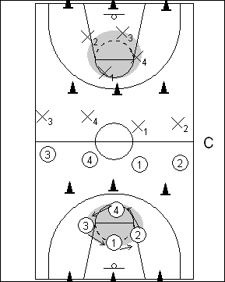
DIAGRAMA | DESCRIÇÃO DO EXERCÍCIO | O QUE TRABALHA? | PONTOS-CHAVE | DIAGRAMA | DESCRIÇÃO DO EXERCÍCIO | O QUE TRABALHA? | PONTOS-CHAVE
 | CAÇADINHAS EM TRANSIÇÃO -

DIAGRAMA | DESCRIÇÃO DO EXERCÍCIO | O QUE TRABALHA? | PONTOS-CHAVE | DIAGRAMA | DESCRIÇÃO DO EXERCÍCIO | O QUE TRABALHA? | PONTOS-CHAVE

DIAGRAMA | DESCRIÇÃO DO EXERCÍCIO | O QUE TRABALHA? | PONTOS-CHAVE | DIAGRAMA | DESCRIÇÃO DO EXERCÍCIO | O QUE TRABALHA? | PONTOS-CHAVE

DIAGRAMA | DESCRIÇÃO DO EXERCÍCIO | O QUE TRABALHA? | PONTOS-CHAVE | DIAGRAMA | DESCRIÇÃO DO EXERCÍCIO | O QUE TRABALHA? | PONTOS-CHAVE

DIAGRAMA | DESCRIÇÃO DO EXERCÍCIO | O QUE TRABALHA? | PONTOS-CHAVE | DIAGRAMA | DESCRIÇÃO DO EXERCÍCIO | O QUE TRABALHA? | PONTOS-CHAVE

DIAGRAMA | DESCRIÇÃO DO EXERCÍCIO | O QUE TRABALHA? | PONTOS-CHAVE | DIAGRAMA | DESCRIÇÃO DO EXERCÍCIO | O QUE TRABALHA? | PONTOS-CHAVE

DIAGRAMA | DESCRIÇÃO DO EXERCÍCIO | O QUE TRABALHA? | PONTOS-CHAVE | DIAGRAMA | DESCRIÇÃO DO EXERCÍCIO | O QUE TRABALHA? | PONTOS-CHAVE

TecIndDefensiva
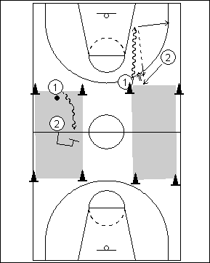
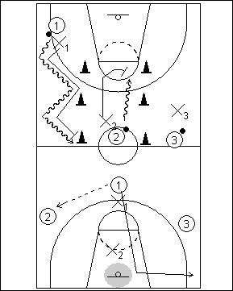
DIAGRAMA | DESCRIÇÃO DO EXERCÍCIO | O QUE TRABALHA? | PONTOS-CHAVE | DIAGRAMA | DESCRIÇÃO DO EXERCÍCIO | O QUE TRABALHA? | PONTOS-CHAVE
 | 1X1 SEM CESTO (T.I.O. ANTES) - Este exercício é realizado na zona do meio-campo, numa área delimitada por cones. A ideia é que dentro dessa zona os atletas joguem 1X1 activo sem cesto. O defesa deve impedir que o ataque saía dessa zona. Variantes: Limitar dribles do ataque | Limite de tempo | Usar apenas uma mão Este exercício é realizado entre um exercício de TIO em grupos de 2 com 1 bola

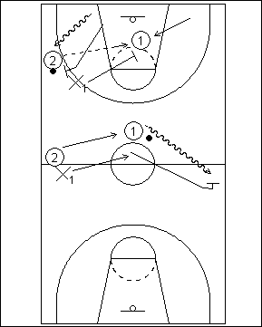
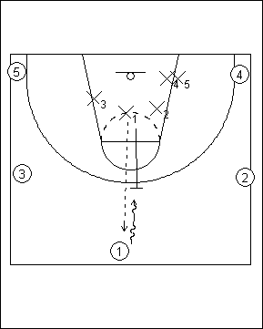
DIAGRAMA | DESCRIÇÃO DO EXERCÍCIO | O QUE TRABALHA? | PONTOS-CHAVE | DIAGRAMA | DESCRIÇÃO DO EXERCÍCIO | O QUE TRABALHA? | PONTOS-CHAVE
 | FLASH - Os jogadores colocam-se em grupos de 3 com 1 bola, 2 jogadores atacam e 1 defende. Quem ataca coloca-se num dos corredores do campo, e quando têm a bola devem driblar para a linha lateral. Quando não têm bola devem aproximar-se da linha cesto-cesto. Quem defende acompanha a bola em deslize defensivo e quando esta é passada, o defensor tem de sprintar para defender. O jogador atacante sem bola deve estar um pouco atrás da bola para dar uma linha de passe segura. | Deslocamentos defensivo (3 tipos: deslize, passo cruzado e sprint); Drible, Princípio da Saída de pressão, Velocidade | 1) Posição Baixa |  | 1X1 Defensivo (Reacção e Antecipação)
 |  |  | 2) Posição dos Braços
 |  |  | (1 no drible e 1 aberta)
 |  |  | 3) Nunca ter as mãos nos
 |  |  | joelhos (sinal de fraqueza)
 |  |  | 4) Ritmo (run-slide-run)

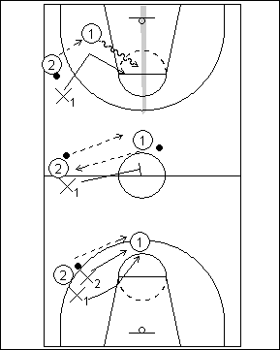
DIAGRAMA | DESCRIÇÃO DO EXERCÍCIO | O QUE TRABALHA? | PONTOS-CHAVE | DIAGRAMA | DESCRIÇÃO DO EXERCÍCIO | O QUE TRABALHA? | PONTOS-CHAVE
 | Variantes do FLASH: 1) Os 2 jogadores estão no mesmo corredor (2 grupos fazem ao mesmo tempo) 2) Igual ao primeiro, mas os 2 atacantes têm bola 3) O mesmo conceito, agora com 2 defensores a realizar constantemente 2X1 ou posições de ajuda | Deslocamentos defensivo (3 tipos: deslize, passo cruzado e sprint); Drible, Passe, Princípio da Saída de pressão, Velocidade, 2X1 e ajudas | 1) Posição Baixa |  | 1X1 com passador
 |  |  | 2) Posição dos Braços
 |  |  | (1 no drible e 1 aberta)
 |  |  | 3) Nunca ter as mãos nos
 |  |  | joelhos (sinal de fraqueza)
 |  |  | 4) Ritmo (run-slide-run)

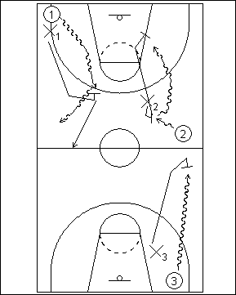
DIAGRAMA | DESCRIÇÃO DO EXERCÍCIO | O QUE TRABALHA? | PONTOS-CHAVE | DIAGRAMA | DESCRIÇÃO DO EXERCÍCIO | O QUE TRABALHA? | PONTOS-CHAVE
 | 1X1 CAMPO-TODO (Passivo/Activo) - Jogo normal a campo todo (num dos corredores do campo) Numa 1ª fase os jogadores fazem este exercício de forma passiva (sem roubar bolas) até ao 1/2 campo e, depois de passar a linha central, jogam 1X1 activo. Numa 2ª Fase fazem o exercício sempre de forma activa. | Defesa do jogador com bola, drible, posição defensiva | 1) Estar entre o atacante e |  | AJUDAS E ROTAÇÕES
 |  |  | o cesto que defende
 |  |  | 2) Braços activos
 |  |  | 3) Posição Baixa
 |  |  | 4) Calcanh. Levantados

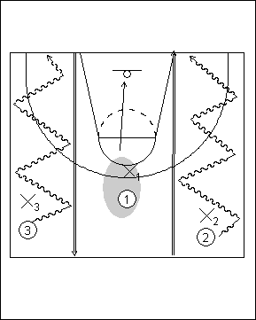
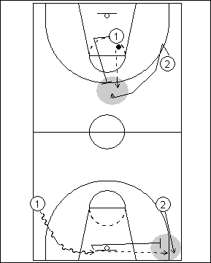
DIAGRAMA | DESCRIÇÃO DO EXERCÍCIO | O QUE TRABALHA? | PONTOS-CHAVE | DIAGRAMA | DESCRIÇÃO DO EXERCÍCIO | O QUE TRABALHA? | PONTOS-CHAVE
 |  |  |  |  | 1X1 EM RECUPERAÇÃO

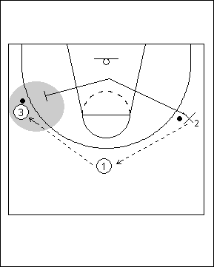
DIAGRAMA | DESCRIÇÃO DO EXERCÍCIO | O QUE TRABALHA? | PONTOS-CHAVE | DIAGRAMA | DESCRIÇÃO DO EXERCÍCIO | O QUE TRABALHA? | PONTOS-CHAVE
 | 1X1 EM MEIO-CAMPO COM RECUPERAÇÃO

DIAGRAMA | DESCRIÇÃO DO EXERCÍCIO | O QUE TRABALHA? | PONTOS-CHAVE | DIAGRAMA | DESCRIÇÃO DO EXERCÍCIO | O QUE TRABALHA? | PONTOS-CHAVE
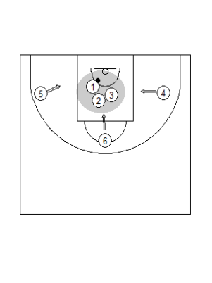

DIAGRAMA | DESCRIÇÃO DO EXERCÍCIO | O QUE TRABALHA? | PONTOS-CHAVE | DIAGRAMA | DESCRIÇÃO DO EXERCÍCIO | O QUE TRABALHA? | PONTOS-CHAVE

DIAGRAMA | DESCRIÇÃO DO EXERCÍCIO | O QUE TRABALHA? | PONTOS-CHAVE | DIAGRAMA | DESCRIÇÃO DO EXERCÍCIO | O QUE TRABALHA? | PONTOS-CHAVE

DIAGRAMA | DESCRIÇÃO DO EXERCÍCIO | O QUE TRABALHA? | PONTOS-CHAVE | DIAGRAMA | DESCRIÇÃO DO EXERCÍCIO | O QUE TRABALHA? | PONTOS-CHAVE

TecIndOfensiva
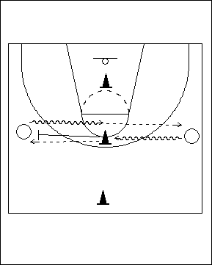
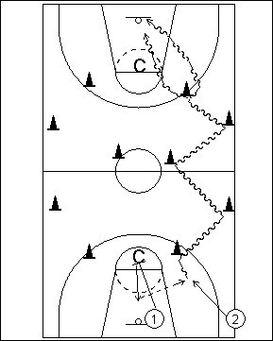
DIAGRAMA | DESCRIÇÃO DO EXERCÍCIO | O QUE TRABALHA? | PONTOS-CHAVE | DIAGRAMA | DESCRIÇÃO DO EXERCÍCIO | O QUE TRABALHA? | PONTOS-CHAVE
 | ESPELHO - Os atletas dispõem-se dois a dois com uma bola, frente a frente com o cone a separá-los. O objectivo é realizar drible de progressão até ao cone e aí mudar de direcção. Após a mudança de direcção, realizar drible forte e rápido de modo a ficarmos com os 2 pés á frente do cone. Depois de passar a bola ao colega sem bola devo correr para trás (posição inicial) e estar pronto para receber a bola (posição de tripla ameaça). | Drible, passe, mudanças de direcção, mecânica de tiro. | 1) Posição 3ª ameaça |  | ZIG-ZAG EM CONTRA-ATAQUE -
 |  |  | 2) Drible forte e rápido
 |  |  | 3) Passe forte
 |  |  | 4) Palma da mão aberta
 |  |  | 5) Dri. Ao lado e á frente
 |  |  | 6) Avançar pé de trás
 |  |  | após MD
 |  |  | 7)Braços estendidos
 |  |  | (após tiro ou passe)
DIAGRAMA | DESCRIÇÃO DO EXERCÍCIO | O QUE TRABALHA? | PONTOS-CHAVE | DIAGRAMA | DESCRIÇÃO DO EXERCÍCIO | O QUE TRABALHA? | PONTOS-CHAVE
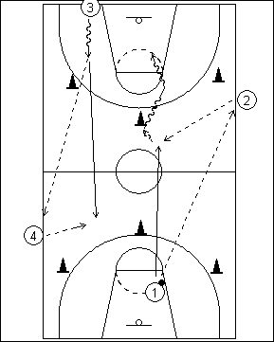
 | CONTRA-ATAQUE 5/6 BOLAS - 3 jogadores começam o exercício e fazem transição ofensiva (3 corredores): 1) Finalização extremo | 2) Finalização base | 3) Mudança do lado de jogo | 4) Finalização Interior Após a finalização em CA, os dois jogadores que não finalizaram, recebem a bola dos jogadores que estão fora do campo. Após a recepção podem: 1) Atacar o cesto | 2) Lançar após drible | 3) receber a bola no corte e lançar | 4) Lançar de 3 pontos | Passe, Drible progressão, CA, Velocidade, Lançamento. | 1) Saída rápida no CA |  | CA EM 4/5 SEGUNDOS
 |  |  | 2) Ocupação Corredores
 |  |  | 3) Passe dirigido a colega
 |  |  | 4) Mãos para a bola
 |  |  | 5) Finzalizar o + rápido
 |  |  | 6) Ext. junto ás linhas

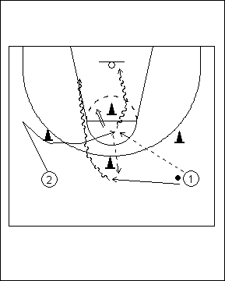
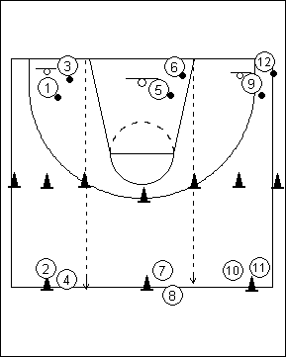
DIAGRAMA | DESCRIÇÃO DO EXERCÍCIO | O QUE TRABALHA? | PONTOS-CHAVE | DIAGRAMA | DESCRIÇÃO DO EXERCÍCIO | O QUE TRABALHA? | PONTOS-CHAVE
 | ABERTURAS (LATERAIS OU FRONTAIS) - Para que este exercício seja fluído, devemos ter sempre todos com bola excepto o primeiro jogador a cortar e lançar. Neste exercício queremos que o jogador receba baixo e enquadrado com o cesto. | Cortes, recepção, arranques, paragens, lançamento, passe | 1) Posição baixa
 |  |  | 2) mãos para a bola
 |  |  | 3) Paragem forte (Salto)
 |  |  | 4) Bola no bolso
 |  |  | 5) Drible rápido para
 |  |  | cesto

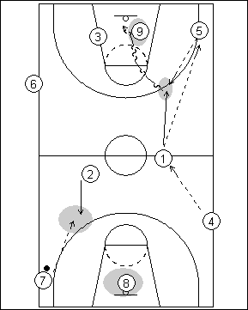

DIAGRAMA | DESCRIÇÃO DO EXERCÍCIO | O QUE TRABALHA? | PONTOS-CHAVE | DIAGRAMA | DESCRIÇÃO DO EXERCÍCIO | O QUE TRABALHA? | PONTOS-CHAVE
 | CARROSSEL COM OPOSIÇÃO PASSIVA - Troca de passes em progressão, onde o jogador com bola após o último passe deve lançar ao cesto. O jogador que faz o último passe faz oposição passiva (braços estendidos junto às orelhas). Podemos adicionar mais variáveis: Recepções várias | Arranques | 1X1 no último passe | etc. | Passe, Velocidade, Lançamento em CA, Oposição, posição defensiva no LP | 1) Máxima velocidade
 |  |  | 2) Passes tensos
 |  |  | 3) Lançar equilibrado
 |  |  | 4) Reagir ao mov. defesa
 |  |  | 5) Braços em cima (def.)



DIAGRAMA | DESCRIÇÃO DO EXERCÍCIO | O QUE TRABALHA? | PONTOS-CHAVE | DIAGRAMA | DESCRIÇÃO DO EXERCÍCIO | O QUE TRABALHA? | PONTOS-CHAVE
 | DUKE DRILL (COM OU SEM O COACH) - Neste exercício os jogadores iniciam o exercício com 1 bola. Os jogadores que estão de fora têm cada um 1 bola, para poderem passar a bola ao colega sem bola que executa a parte final do exercício. - O jogador com bola ataca o cesto, enquanto que o jogador sem bola reage ao drible; - Quem não tem bola recebe-a para lançamento; - Quem passa, corta para uma posição específica e recebe o passe do grupo seguinte. | Drible, passe, lançamento, conceitos de ataque, jogo sem bola e recepções | 1) Lançamento em jogo
 |  |  | 2) recepção baixa
 |  |  | 3) Braço estendido no fim
 |  |  | 4) Mão aberta
 |  |  | 5) 4 dedos para chão



DIAGRAMA | DESCRIÇÃO DO EXERCÍCIO | O QUE TRABALHA? | PONTOS-CHAVE | DIAGRAMA | DESCRIÇÃO DO EXERCÍCIO | O QUE TRABALHA? | PONTOS-CHAVE
 | MOVIMENTO NO LADO CONTRÁRIO - O jogador com 2 bolas inicia o exercício em drible. Ao chegar aos 3 pontos, o jogador na posição de extremo alto, corta para o cesto (fixa o defesa - sombra). Após esta situação, o jogador com bola (1) ataca o cesto e faz com que o extremo baixo reaja ao drible. Ao chegar á área restritiva, 1 passa a bola a 2 que lança. O jogador que iniciou o exercício com 2 bolas, acaba com um lançamento feito com a primeira bola. | Coordenação, conceitos de ataque, drible, lançamento. | 1) Drible forte para área
 |  |  | 2) posição baixa
 |  |  | 3) Sintonia no
 |  |  | movimento


DIAGRAMA | DESCRIÇÃO DO EXERCÍCIO | O QUE TRABALHA? | PONTOS-CHAVE | DIAGRAMA | DESCRIÇÃO DO EXERCÍCIO | O QUE TRABALHA? | PONTOS-CHAVE
 | 4 CANTOS - Existem 2 hipoteses de realização deste exercício: DRIBLE DE PROGRESSÃO: 1) Normal | 2) MD/Hesitação na linha de 3 pontos | 3) MD/Hesitação no meio-campo DRIBLE DE PROGRESSÃO + PASSE E CORTE: Progressão (Directo/ MD) | Passe e corte (frente, costas, inversão, finta corte) Nota: Quem não tem bola vai agarrá-la sem que esta caia no chão (ressalto dinâmico) | Drible, passe (1mão ou 2 mãos), Lançamento, cortes | 1) Nas MD fazer |  | 1X1 SEM CESTO "BALIZAS"
 |  |  | ligeiro abradamento
 |  |  | para depois explodir
 |  |  | 2) posição baixa
 |  |  | 3) Velocidade de jogo
 |  |  | 4) mudanças de ritmo
 |  |  | 5) Simular presença da
 |  |  | defesa



DIAGRAMA | DESCRIÇÃO DO EXERCÍCIO | O QUE TRABALHA? | PONTOS-CHAVE | DIAGRAMA | DESCRIÇÃO DO EXERCÍCIO | O QUE TRABALHA? | PONTOS-CHAVE
 | "3a EFICÁCIA OU MVP" (RESSALTA/DRIBLA/LANÇA) - Os jogadores com bola saiem do meio-campo, driblam na direcção do cesto e lançam. Após o tiro dos jogadores com bola, quem não tem bola deve lutar pelo ressalto e dirigir-se rapidamente ao meio campo (os 2 primeiros ganham pontos de bónus). Nota: Os jogadores saiem do 1/2 campo ao mesmo tempo. Não pára o drible se está á espera. Variantes: 4 jogadores a lançar | Tiro após passe | Com oposição passiva | Obrigar jog. sem bola a bloquear | + ressaltadores que bolas | Drible, Mudanças de direcção, Mecânica de tiro, ocupação do espaço | 1) mecânica de tiro
 |  |  | 2) Velocidade no drible
 |  |  | e mudanças de direcção
 |  |  | 3) Saltar para ganhar
 |  |  | o ressalto



DIAGRAMA | DESCRIÇÃO DO EXERCÍCIO | O QUE TRABALHA? | PONTOS-CHAVE | DIAGRAMA | DESCRIÇÃO DO EXERCÍCIO | O QUE TRABALHA? | PONTOS-CHAVE
 | LANÇA E RECUPERA - Nestas estrutura podemos trabalhar a reacção ao drible, cortes e trabalho de recepção (sempre com oposição passiva) Rotações: 1-2 2-3 3-1 O finalizador é sempre o jogador da fila 2 (depois de lançar faz a recuperação defensiva) Exercício ideal para realizar em grupo, os jogadores devem atingir um objectivo em grupo (2 minutos para realizar um determinado tipo de LP) Podemos colocar o 1X1 sem cesto no meio campo (entre o jogador 3 e o jogador 1 que está na fila) | Drible, Passe, Recepção, Arranques, LP com oposição, recuperação defensiva | 1) LP com oposição |  | CONTRA-ATAQUE EM MEIO-CAMPO
 |  |  | 2) Drible forte e rápido
 |  |  | na direção do cesto
 |  |  | 3) Após o lançamento
 |  |  | devo recuperar cesto
 |  |  | 4) A oposição é feita com
 |  |  | salto e com os braços
 |  |  | verticais

DIAGRAMA | DESCRIÇÃO DO EXERCÍCIO | O QUE TRABALHA? | PONTOS-CHAVE | DIAGRAMA | DESCRIÇÃO DO EXERCÍCIO | O QUE TRABALHA? | PONTOS-CHAVE
 | IDA E VOLTA -Exercício ideal para equipas com muitos atletas, desta maneira conseguimos ter vários jogadores em actividade. Neste exercício podemos colocar os atletas a lançarem nas duas tabelas, ou, como vemos na imagem, podemos colocá-los a finalizar numa tabela. A introdução, ou não, de defesa passiva pode ser feita da mesma forma. | Drible, Mudanças de Direção, LP com oposição (Vários Tipos), Passe e Recepção | 1) LP com oposição
 |  |  | 2) Drible forte e rápido
 |  |  | 3) Recuperar após cesto
 |  |  | 4) A oposição é feita com
 |  |  | salto e com os braços
 |  |  | verticais

CapCondicionais
DIAGRAMA | DESCRIÇÃO DO EXERCÍCIO | O QUE TRABALHA? | PONTOS-CHAVE | DIAGRAMA | DESCRIÇÃO DO EXERCÍCIO | O QUE TRABALHA? | PONTOS-CHAVE
 | 1X1 EM VELOCIDADE - O jogador que ataca e o defensor devem dirigir-se para o cícrculo central. Aí, o colega com bola tem de fintar o colega (ou não) e deslocar-se o mais rapidamente possível para o cesto. O objectivo do ataque é marcar cesto em 1X0, o da defesa é impedir que isso aconteça, sem o uso da falta. Variantes: Tempo de Execução | Limite de dribles para finta no 1/2 campo | Vantagem ao defesa (ele escolhe o lado de jogo) | Drible, Finalização no CA, Rec. Defensiva, posição de oposição perto do cesto, 1X1 | 1) Driblar rápido e à frente
 |  |  | 2) Proteg. bola do defesa
 |  |  | 3) Velocidade de reacção
 |  |  | 4) L.P. A fugir ao defesa
 |  |  | 5) Não há cestos fáceis


DIAGRAMA | DESCRIÇÃO DO EXERCÍCIO | O QUE TRABALHA? | PONTOS-CHAVE | DIAGRAMA | DESCRIÇÃO DO EXERCÍCIO | O QUE TRABALHA? | PONTOS-CHAVE
 | 2X0 CA SEM CESTO - Os jogadores devem correr ao máximo da velocidade. Um dribla pelo corredor central e o outro corre sem bola junto á linha. O objectivo é chegar primeiro à linha final de onde começaram o exercício. | Drible Progressão, Velocidade Pura, Velocidade de Reacção | 1) Driblar pouco e rápido
 |  |  | 2) Joelhos levantados
 |  |  | 3) Olhar para a frente
 |  |  | 4) Movimento dos braços


DIAGRAMA | DESCRIÇÃO DO EXERCÍCIO | O QUE TRABALHA? | PONTOS-CHAVE | DIAGRAMA | DESCRIÇÃO DO EXERCÍCIO | O QUE TRABALHA? | PONTOS-CHAVE
 | LANÇAMENTO DINÂMICO - Os atletas dispostos em grupos de 3 com 2 bolas, realizam vários lançamentos num minuto. O objectivo e lançar o maior número de vezes possível. Quem lança, ganha o ressalto e fica na tabela onde lançou. Quem passou a bola, corre para a tabela contrária para lançar. | Lançamento, resistência específica, Ressalto | 1) Tiros eficazes
 |  |  | 2) previligiar técnica
 |  |  | 3) Braço estendido no fim
 |  |  | 4) Mão aberta
 |  |  | 5) 4 dedos para chão
 |  |  | 6) Paragem forte
 |  |  | 7) Posição baixa antes
 |  |  | do tiro


DIAGRAMA | DESCRIÇÃO DO EXERCÍCIO | O QUE TRABALHA? | PONTOS-CHAVE | DIAGRAMA | DESCRIÇÃO DO EXERCÍCIO | O QUE TRABALHA? | PONTOS-CHAVE
 | MANEJO DE BOLA EM MOVIMENTO - O exercício consiste em realizar manejo de bola simles e/ou complexo na ida. No regresso, realizamos vários tipos de drible e mudanças de direcção. | Drible, Manejo de Bola, Mudanças de Direcção | 1) execução rápida
 |  |  | 2) olhar em frente
 |  |  | 3) Mão aberta (dedos
 |  |  | afastados)
 |  |  | 4) Palma da mão não
 |  |  | toca na bola
 |  |  | 5) Posição baixa no drible


DIAGRAMA | DESCRIÇÃO DO EXERCÍCIO | O QUE TRABALHA? | PONTOS-CHAVE | DIAGRAMA | DESCRIÇÃO DO EXERCÍCIO | O QUE TRABALHA? | PONTOS-CHAVE
 | 1X1 COM RECUPERAÇÃO - O atacante tem sempre a vantagem de começar antes do defesa, logo tem de a aproveitar para marcar cesto em 1X0. Cabe ao defesa contrariar essa intenção e impedir que o ataque marca cesto fácil. | Drible, Finalização no CA, Rec. Defensiva, posição de oposição perto do cesto, 1X1 | 1) Driblar rápido e à frente
 |  |  | 2) Proteg. bola do defesa
 |  |  | 3) Velocidade de reacção
 |  |  | 4) L.P. A fugir ao defesa
 |  |  | 5) Não há cestos fáceis


DIAGRAMA | DESCRIÇÃO DO EXERCÍCIO | O QUE TRABALHA? | PONTOS-CHAVE | DIAGRAMA | DESCRIÇÃO DO EXERCÍCIO | O QUE TRABALHA? | PONTOS-CHAVE
 | TIRO EM "4 PERÍODOS" - Neste exercício os jogadores realizam vários lançamentos durante 2 minutos (ou +). A regra é simples: quem lança vai buscar o próprio ressalto e passa a bola ao colega que não a tem. | Lançamento, resistência específica, Ressalto | 1) Tiros eficazes
 |  |  | 2) previligiar técnica
 |  |  | 3) Braço estendido no fim
 |  |  | 4) Mão aberta
 |  |  | 5) 4 dedos para chão
 |  |  | 6) Posição baixa antes
 |  |  | do tiro


DIAGRAMA | DESCRIÇÃO DO EXERCÍCIO | O QUE TRABALHA? | PONTOS-CHAVE | DIAGRAMA | DESCRIÇÃO DO EXERCÍCIO | O QUE TRABALHA? | PONTOS-CHAVE
 | 1X1 "ANDEBOL" - Este exercício tem 3 fases: 1) Vale tudo - Durante 10'' o colega sem bola deve retirar a bola ao colega (empurrar, bater) 2) 1X1 com Resistência - O jogador com bola dribla, enquanto quem defende coloca as mão nos ombros do atacante para criar dificuldade na deslocação (usar vários tipos de drible) 3) Vale tudo com tiro - Neste exercício, o defesa coloca as mão na bacia e no ombro, forçando o colega a driblar baixo na direcção do cesto. Ao chegar lá, a oposição é normal (braços em cima) | Desenvolvimento da agressividade, drible em contexto de jogo, Força dos membros inferiores | 1) ser agressivo sem
 |  |  | aleijar os colegas
 |  |  | 2) Não podemos fazer
 |  |  | isto no jogo
 |  |  | 3) Intensidade de jogo


DIAGRAMA | DESCRIÇÃO DO EXERCÍCIO | O QUE TRABALHA? | PONTOS-CHAVE | DIAGRAMA | DESCRIÇÃO DO EXERCÍCIO | O QUE TRABALHA? | PONTOS-CHAVE
 | DEFESA TOTAL - Os jogadores dispõem-se em grupos de 3. 1 dos jogadores defende e os outros são atacantes. Durante 30'', quem defende tem que: antecipar ao máximo a acção dos passadores e recuperar assim que o passe é feito (recupera para ajuda ou para 1ª linha de passe - extremos). No final, joga 1X1 ao sinal do Coach. OS COLEGAS QUE ESTÃO A PASSAR ESTÃO SEMPRE A INCENTIVAR O COLEGA Mais á frente colocar 2 defesas - Para estimular a comunicação | Agilidade, Destreza, Trabalho de pés, Antecipação, Reação, Ritmo, Posição defensiva, Recuperação (Closeout) | 1) posição baixa
 |  |  | 2) Apoio na ponta do pé
 |  |  | 3) Deslizes curtos e ráp.
 |  |  | 4) Braços activos e
 |  |  | abertos (pistolas)
 |  |  | 5) Posição dinâmica e
 |  |  | activa (não parar)


DIAGRAMA | DESCRIÇÃO DO EXERCÍCIO | O QUE TRABALHA? | PONTOS-CHAVE | DIAGRAMA | DESCRIÇÃO DO EXERCÍCIO | O QUE TRABALHA? | PONTOS-CHAVE
 | CONTRA - ATAQUE DE 11 ESPECIAL - Igual ao convencional mas sem drible no meio campo ofensivo. Pontuação: O ataque pontua se marcar cesto ao fim de 4 passes (3pts - dentro da área | 2pts - lançamentos entre a área e 3pts | 1 pt - Tiros de 3) Se o ataque for dos 5 aos 10 passes (1 pt para a defesa) Se a defesa rouba a bola ( 2pts) + de 10 passes (3 pts para defesa) | Agilidade, Destreza, Trabalho de pés, Antecipação, Reação, Ritmo, Posição defensiva, Recuperação (Closeout) | 1) posição baixa
 |  |  | 2) Apoio na ponta do pé
 |  |  | 3) Deslizes curtos e ráp.
 |  |  | 4) Braços activos e
 |  |  | abertos (pistolas)
 |  |  | 5) Posição dinâmica e
 |  |  | activa (não parar)


DIAGRAMA | DESCRIÇÃO DO EXERCÍCIO | O QUE TRABALHA? | PONTOS-CHAVE | DIAGRAMA | DESCRIÇÃO DO EXERCÍCIO | O QUE TRABALHA? | PONTOS-CHAVE
 | AGILIDADE

TaticaColetiva


DIAGRAMA | DESCRIÇÃO DO EXERCÍCIO | O QUE TRABALHA? | PONTOS-CHAVE | DIAGRAMA | DESCRIÇÃO DO EXERCÍCIO | O QUE TRABALHA? | PONTOS-CHAVE
 | TÉCNICA NA TÁCTICA "2X0" - Os princípios são simples, fazemos exercício técnico a partir de conceitos de jogo ofensivos. Variáveis: 1) Tipo de entrada do 1 | 2) Reação de 2 ao drible | 3) Tipo de finalização | 4) Tipo de entrada de 2 | Drible, passe, lançamento, cortes, recepções, arranques, conceitos ofensivos | 1) Entrada forte |  | 2X0 TROCA DE PASSES
 |  |  | 2) Velocidade de jogo
 |  |  | 3) 2 dribles para cesto
 |  |  | 4) Receber fora 3 pts
 |  |  | 5) mãos para a bola
 |  |  | 6) recepções fortes



DIAGRAMA | DESCRIÇÃO DO EXERCÍCIO | O QUE TRABALHA? | PONTOS-CHAVE | DIAGRAMA | DESCRIÇÃO DO EXERCÍCIO | O QUE TRABALHA? | PONTOS-CHAVE
 | TÉCNICA NA TÁCTICA "3X0" - Igual ao anterior mas com 3 jogadores. Neste diagrama, treinamos os tiros curtos após entrada com 1 drible. | Drible, passe, lançamento, cortes, recepções, arranques, conceitos ofensivos | 1) Entrada forte |  | 3X0 TRANSIÇÃO EM PASSE
 |  |  | 2) Velocidade de jogo
 |  |  | 3) 2 dribles para cesto
 |  |  | 4) Receber fora 3 pts
 |  |  | 5) mãos para a bola
 |  |  | 6) recepções fortes



DIAGRAMA | DESCRIÇÃO DO EXERCÍCIO | O QUE TRABALHA? | PONTOS-CHAVE | DIAGRAMA | DESCRIÇÃO DO EXERCÍCIO | O QUE TRABALHA? | PONTOS-CHAVE
 | RELÂMPAGO - O objectivo deste exercício é jogar (2X2/3X3/4X4/5X5) de forma rápida. Os jogadores devem adaptar-se rapidamente às constantes alterações de jogo. A lógica é esta: quem ataca, defende a outra tabela. Quem defende, sai. Quem estava fora, ataca a tabela contrária. Variantes: Último jogador a tocar na bola tem de ir à linha final antes de recuperar defensivamente | Limite de tempo | Os 3 jogadores começam na linha final | + 1 ponto para os lançamentos sem oposição | Táctica individual e Colectiva, CA, Transição defensiva, Conceitos de ataque | 1) Não há cestos fáceis |  | 4X0 TRANSIÇÃO EM PASSE
 |  |  | 2) Ajudas e trocas
 |  |  | 3) defesa da bola CT

 |  |  | 1) Rápida transição ofens.
 |  |  | 2) Adiantar bola na frente
 |  |  | 3) Ocupar os corredores


DIAGRAMA | DESCRIÇÃO DO EXERCÍCIO | O QUE TRABALHA? | PONTOS-CHAVE | DIAGRAMA | DESCRIÇÃO DO EXERCÍCIO | O QUE TRABALHA? | PONTOS-CHAVE
 | 2X2 "JOGOS SUCESSIVOS" - Jogo de 2X2 onde, após a finalização do jogador com bola, o jogador sem bola procura receber a bola para jogar 1X1. Formas de Iniciar: (Passe interior/Passe ao extremo/ Base começa com 1X1) Formas de Acabar: (1X1 Exterior/ 1X1 Interior/ Limite de Dribles) Nota: Os jogadores só têm direito a ressalto ofensivo se o ganharem antes da bola tocar no chão Podemos fazer com 3X3 e com recurso a bloqueios | Drible, Recepção e Enquadramento, Defesa do jogador com bola, Defesa do jogador sem bola, Finalização em jogo | 1) Ser ofensivo |  | 3X2 "MEINHO " - Pode ser jogador em 1/4 de Campo
 |  |  | 2) Atacar o cesto
 |  |  | 3) Ler o jogo
 |  |  | 4) Atitude defensiva
 |  |  | 5) Ataq. não recebe a bola
 |  |  | 6) Dinâmica nas trocas
 |  |  | de funções



DIAGRAMA | DESCRIÇÃO DO EXERCÍCIO | O QUE TRABALHA? | PONTOS-CHAVE | DIAGRAMA | DESCRIÇÃO DO EXERCÍCIO | O QUE TRABALHA? | PONTOS-CHAVE
 | TÉCNICA NA TÁCTICA 2X0 em CA - Os princípios são simples, fazemos exercício técnico a partir de conceitos de jogo ofensivos. Neste exercício, o jogadores iniciam o exercício no 1/2 campo e correm na direcção dos cones. O jogador com bola escolhe 1 de 3 posições (Base-Ext. Alto - Ext. Baixo). O jogador sem bola, reage ao drible. Variáveis: 1) drible com LP de 1 | 2) Drible e tiro curto de 1| 3) Drible e Passe para 2 (2 entra, lança de 2 ou atira de 3) | Drible, passe, lançamento, cortes, recepções, arranques, conceitos ofensivos | 1) Entrada forte |  | INVASÃO -
 |  |  | 2) Velocidade de jogo
 |  |  | 3) 2 dribles para cesto
 |  |  | 4) Receber fora 3 pts
 |  |  | 5) mãos para a bola
 |  |  | 6) recepções fortes

 |  |  | Bom para ensinar bola à
 |  |  | mão e aclaramentos
DIAGRAMA | DESCRIÇÃO DO EXERCÍCIO | O QUE TRABALHA? | PONTOS-CHAVE | DIAGRAMA | DESCRIÇÃO DO EXERCÍCIO | O QUE TRABALHA? | PONTOS-CHAVE

 | SHELL DRILL DEFENSIVO 3/4/5 JOGADORES -


DIAGRAMA | DESCRIÇÃO DO EXERCÍCIO | O QUE TRABALHA? | PONTOS-CHAVE | DIAGRAMA | DESCRIÇÃO DO EXERCÍCIO | O QUE TRABALHA? | PONTOS-CHAVE
 | CA TRAILLERS -

DIAGRAMA | DESCRIÇÃO DO EXERCÍCIO | O QUE TRABALHA? | PONTOS-CHAVE | DIAGRAMA | DESCRIÇÃO DO EXERCÍCIO | O QUE TRABALHA? | PONTOS-CHAVE

DIAGRAMA | DESCRIÇÃO DO EXERCÍCIO | O QUE TRABALHA? | PONTOS-CHAVE | DIAGRAMA | DESCRIÇÃO DO EXERCÍCIO | O QUE TRABALHA? | PONTOS-CHAVE

DIAGRAMA | DESCRIÇÃO DO EXERCÍCIO | O QUE TRABALHA? | PONTOS-CHAVE | DIAGRAMA | DESCRIÇÃO DO EXERCÍCIO | O QUE TRABALHA? | PONTOS-CHAVE

PlaneamentoEpoca
GDBL
Conteúdos
 | Setembro | Outubro | Novembro | Dezembro | Janeiro | Fevereiro | Março | Abril | Maio | Junho
Capacidades Fisícas | Coordenação Flexibilidade | Coordenação Flexibilidade | Coordenação Flexibilidade | Coordenação Flexibilidade | Coordenação Flexibilidade | Velocidade de Reação Força Geral c/Bola | Velocidade de Reação Força Geral c/Bola | Velocidade de Reação Força Geral c/Bola | Velocidade de Reação Força Geral c/Bola | Velocidade de Reação Força Geral c/Bola
Sem Bola | Mudanças de direção Paragem 1 e 2 tempos | Mudanças de direção Paragem 1 e 2 tempos | Paragem 1 e 2 tempos Rotações sobre o pé eixo | Rotações s/ o pé eixo Paragens 1 e 2 tempos | Rotações s/ o pé eixo Paragens 1 e 2 tempos | Rotações s/ o pé eixo Paragens 1 e 2 tempos | Rotações s/ o pé eixo Paragens 1 e 2 tempos | Trabalho de receção; Cortes pela frente e por as costas | Trabalho de receção; Cortes pela frente e por as costas | Trabalho de receção; Cortes pela frente e por as costas
Técnico com bola | Manipulação, controlo e proteção da bola; Posição Ofensiva Básica | Manipulação, controlo e proteção da bola; Posição Ofensiva Básica | Manipulação, controlo e proteção da bola; Posição Ofensiva Básica | Manipulação, controlo e proteção da bola; Posição Ofensiva Básica | Manipulação, controlo e proteção da bola; Posição Ofensiva Básica | Manipulação, controlo e proteção da bola; Posição Ofensiva Básica | Manipulação, controlo e proteção da bola; Posição Ofensiva Básica | Manipulação, controlo e proteção da bola; Posição Ofensiva Básica | Manipulação, controlo e proteção da bola; Posição Ofensiva Básica | Manipulação, controlo e proteção da bola; Posição Ofensiva Básica
Drible | Progressão em drible Drible em proteção 1x0 | Progressão em drible Drible em proteção 1x0 | Mudança de direção pela frente; Mudança de direção entre as pernas | Mudança de direção pela frente; Mudança de direção trás das Costas | Mudança de direção pela frente; Mudança de direção trás das Costas | Mudança com rotação; Mudança de direção trás das Costas 1x1 | 1x1 Campo inteiro e meio campo; Receção e enquadramento 1x0 | 1x1 Campo inteiro e meio campo; Receção e enquadramento 1x0 | 1x1 Campo inteiro e meio campo; Receção e enquadramento 1x0 | 1x1 Campo inteiro e meio campo; Receção e enquadramento 1x0
Lançamento | Lançamento na passada após drible | Lançamento na passada após drible e após passe | Lançamento na passada após drible e após passe | Lançamento na passada após drible e após passe | Lançamento na passada após drible | Lançamento na passada após drible | Gesto técnico e mecânica de lançamento | Gesto técnico e mecânica de lançamento | Gesto técnico e mecânica de lançamento | Gesto técnico e mecânica de lançamento
Passe | Passe de peito passe picado a 1 e duas mãos | Passe de peito passe picado a 1 e duas mãos | Passe de peito passe picado a 1 e duas mãos | Passe de peito passe picado a 1 e duas mãos | Passe de peito passe picado a 1 e duas mãos | Passe de peito passe picado a 1 e duas mãos | Encadeamento do drible com o passe e passe em movimento | Encadeamento do drible com o passe e passe em movimento | Encadeamento do drible com o passe e passe em movimento | Encadeamento do drible com o passe e passe em movimento
Fundamentos Coletivos Ofensivos | Espaçamento e ocupação dos corredores | Espaçamento e ocupação dos corredores | Espaçamento e ocupação dos corredores | Espaçamento e ocupação dos corredores | Espaçamento e ocupação dos corredores | Espaçamento e ocupação dos corredores | Espaçamento e ocupação dos corredores | Espaçamento e ocupação dos corredores | Espaçamento e ocupação dos corredores | Espaçamento e ocupação dos corredores
Contra-Ataque | Ocupação dos corredores laterais | Ocupação dos corredores laterais | Ocupação dos corredores laterais | Ocupação dos corredores laterais | Ocupação dos corredores laterais | Primeiro passe após ressalto | Primeiro passe após ressalto | Primeiro passe após ressalto | Primeiro passe após ressalto | Primeiro passe após ressalto
Técnica Individual Defensiva | Posição Defensiva Básica Deslizamento defensivo | Posição Defensiva Básica Deslizamento defensivo | Posição Defensiva Básica Deslizamento defensivo | Posição Defensiva Básica Deslizamento defensivo | Posição Defensiva Básica Deslizamento defensivo | Comunicação e defesa ao jogador com bola | Comunicação e defesa ao jogador com bola | Comunicação e defesa ao jogador com bola | Comunicação e defesa ao jogador com bola | Comunicação e defesa ao jogador com bola
Reposição da Bola em Jogo | Ocupação das posiçoes e começo espaçado e acima da linha de lance livre | Ocupação das posiçoes e começo espaçado e acima da linha de lance livre | Ocupação das posiçoes e começo espaçado e acima da linha de lance livre | Ocupação das posiçoes e começo espaçado e acima da linha de lance livre | Ocupação das posiçoes e começo espaçado e acima da linha de lance livre | Ocupação das posiçoes e começo espaçado e acima da linha de lance livre | Ocupação das posiçoes e começo espaçado e acima da linha de lance livre | Ocupação das posiçoes e começo espaçado e acima da linha de lance livre | Ocupação das posiçoes e começo espaçado e acima da linha de lance livre | Ocupação das posiçoes e começo espaçado e acima da linha de lance livre
Reuniões a efetuar | Inicio de época - Pais, treinadores e jogadores | Treinadores | Treinadores | Treinadores | Treinadores e pais | Treinadores | Treinadores | Treinadores | Treinadores | Treinadores, pais e jogadores - Fim de Época

Dada a heterogeneidade a todos os níveis que carateriza este particular escalão de formação, este planeamento prima pela qualidade da plasticidade e de ser passível de qualquer ajuste e enquadramento á situação real da evolução de cada atleta. Dito isto, este planeamento da época tem como principal função ser base do que eu acho que seria uma época bem estruturada.
Nº de Treinos p/semana: 3 treinos (Terça-feira e quinta-feira das 19H ás 20:30; e sábados das 10:30 ás 12)
Nº de atletas: +/- 20
Material: Bolas de Basquetebol, Escadas, bolas de ténis, cones
Locais dos treinos: ESBN e EB de Leça da Palmeira
Treinadores: Francisco Couto, Marcelino Couto e Adriana Garcia

PlanosTreino
 | GRUPO DESPORTIVO DE BASQUETE DE LEÇA

 | PLANO DE TREINO |  |  |  |  |  |  |  | NOME | PRESENÇAS | SÉRIES DE LANÇAMENTO | LL | JOGO | PP | C
 |  |  |  |  |  |  |  |  | Clara Gonçalves | Presente
 |  |  |  |  |  |  |  |  | Martim Quelhas | Falta
Escalão: |  |  | Data: |  | Dia: | Hora: |  | Duração: | Francisca Carvalho | Presente
 |  |  |  |  |  |  |  |  | Leonor Caló | Presente
Semana: |  |  | Local: |  | Objetivos: |  |  |  | Maria Borges | Presente
 |  |  |  |  |  |  |  |  | Pedro Querido | Presente
Treino nº. |  |  | Nºatletas Previstos: |  | Material: |  |  |  | Alice Andrade | Presente
 |  |  |  |  |  |  |  |  | Tomás Castro | Presente
 |  |  |  |  |  |  |  |  | Henrique Camacho | Presente
 | D | Descrição do Exercício |  | Indicações |  |  | Esquema |  | Mateus tavares | Presente
10'/15' | 1 | Lançamentos na Passada: Mão Direita, Mão esquerda, Passada Trocada e EuroStep. Fazer com quem marquem 50 seguidos de mão esquerda e 50 seguidos de mão Direita. Circuito de Agilidade e Coordenação antes de dar a volta aos cones. |  | Lançamento Por cima; A bola não pode cair no ressalto após lançamento; Dar a volta aos cones |  |  |  |  | Pedro Beco | Presente
 |  |  |  |  |  |  |  |  | Gabriela Carvalho | Presente
 |  |  |  |  |  |  |  |  | João Lopes | Presente
 |  |  |  |  |  |  |  |  | Luis Vieira | Presente
 |  |  |  |  |  |  |  |  | Laura Guerra | Presente
 |  |  |  |  |  |  |  |  | Gonçalo Cação | Presente
 |  |  |  |  |  |  |  |  | Francisco Jerónimo | Presente
 |  |  |  |  |  |  |  |  | Tomé Aragão | Presente
 |  |  |  |  |  |  |  |  | Vasco Pessoa | Presente
 |  |  |  |  |  |  |  |  | Mathias Wieland | Presente
 |  |  |  |  |  |  |  |  | Diogo Veludo | Presente
 |  |  |  |  |  |  |  |  | Matilde Almeida | Presente

10' | 2 | Deslizamentos Defensivos: Deslizamento para a linha, pisar a linha lateral e voltar para o meio. Campo inteiro. Para cá a passo. |  | Gritar Defesa; Posição de agachamento; Deslizar sem cruzar os pés; E, ter em atenção às mudanças de direção. |  |  |  |  | Rodrigo Pereira | Falta
 |  |  |  |  |  |  |  |  | Francisco Trindade | Falta
 |  |  |  |  |  |  |  |  | Vladislav Shkoda | Falta
 |  |  |  |  |  |  |  |  | Rodrigo faustino | Falta
 |  |  |  |  |  |  |  |  | Guilherme Loureiro | Falta
 |  |  |  |  |  |  |  |  | Frederico Pereira | Falta
20' | 3 | 1x1 campo Inteiro: Até ao meio-campo passivos, apensa realçando os pormenores do exercicio anterior. A partir do meio-campo, jogo normal. |  | Obrigar o Atacante a mudar de direção; E, não deixar o atacante vir para o meio do campo. Perde, paga. |  |  | 

 |  |  |  |  |  |  |  |  | ANÁLISE TREINO:

15' | 4 | Jogo sem drible: Até aos 3 lançamentos convertidos ou 10'. |  | Ataque e Defesa não duas tabelas; Foco na Aglomeração; Priveligir o Passe; Abertura da Visão de Jogo. |  |  | 

 |  |  |  |  |  |  |  |  | LEMBRANÇAS:

30' | 5 | Jogo "Relãmpago": 1x1+2x1+2x2+3x2+3x3+4x3+4x4 |  | Uma Equipa de fora sempre pronta a trocar, após cesto ou ao meu apito!

Comentários Lembranças Analise do treino |  | Foco sempre no gosto pelo jogo e pelo treino, lembrando que isso é o mais importante. Paciência no processo. E, relembrar do próximo treino/Jogo.

